关系图
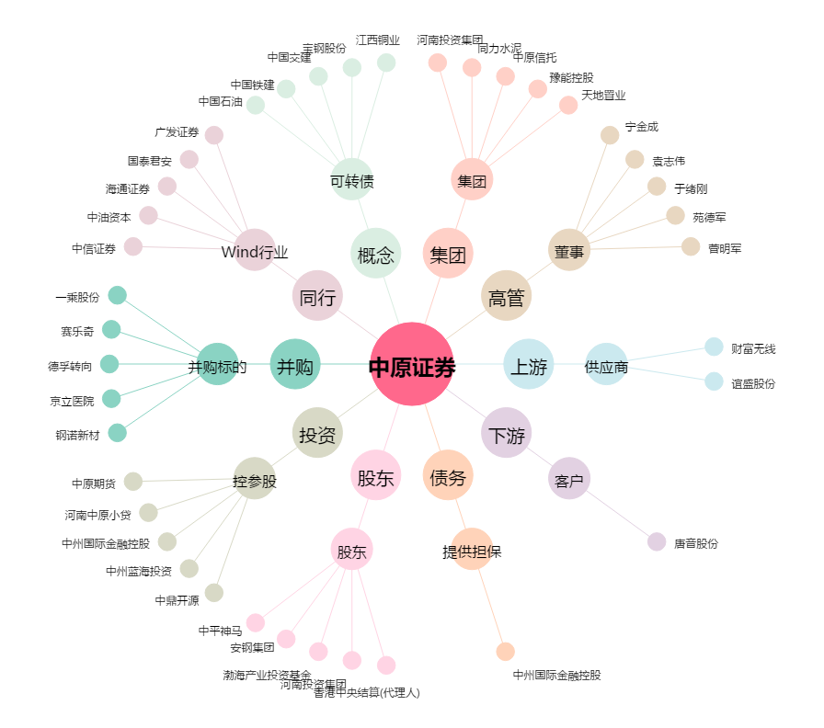
中原证券[601375.SH] - 关系概览图

